ホーム画面
外部設計書 |  |  |  |  | チーム名
 |  |  |  |  | 画面名 |  |  |  |  | 作成者 |  |  | 更新者
 |  |  |  |  | システム名 |  |  |  |  | 作成日 |  |  | 更新日
 |  |  |  |  | 備考

4
 | 画面設計
3
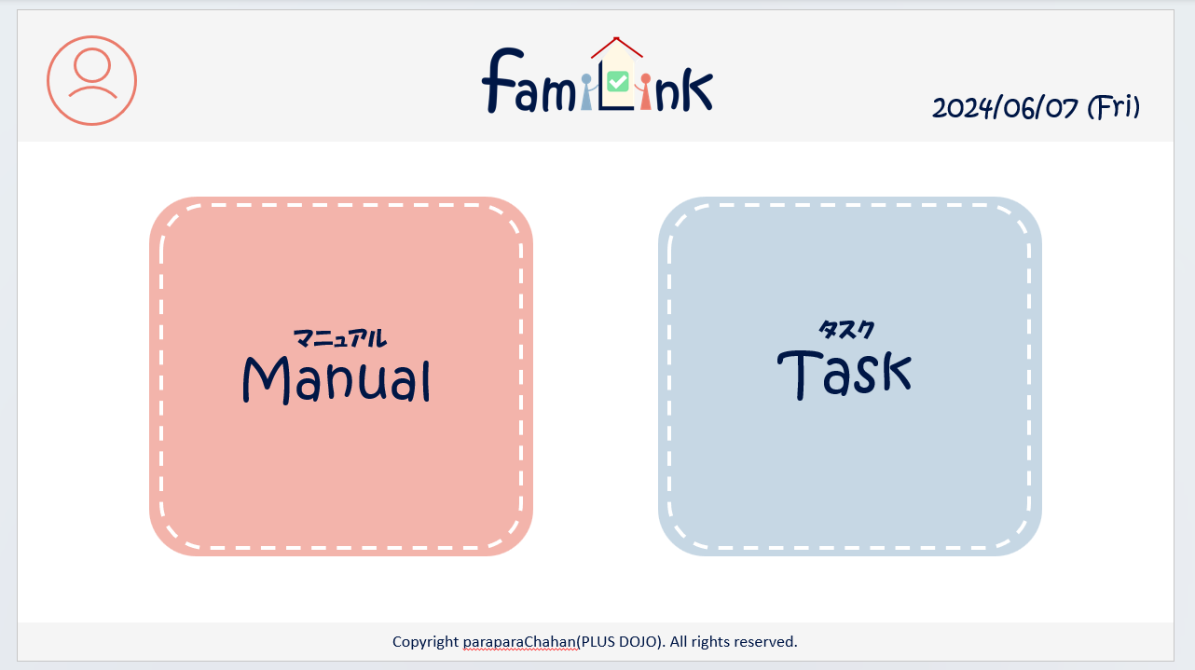

1
2

 | 機能設計
 |  | 1.ページロード
 |  |  | home画面jspを用意する。

 |  | 2.マニュアルボタンクリック
 |  |  | マニュアルservletにgetする。

 |  | 3.タスクボタンクリック
 |  |  | タスクservleにgetする。

 |  | 4.アカウントボタンクリック
 |  |  | クリックすると、アカウント情報変更・グループ一覧・グループ詳細情報・ログアウトの選択肢が表示される。
 |  |  | アカウント情報変更をクリックするとアカウントservletにgetする。
 |  |  | グループ一覧をクリックするとアカウントservletにgetする。
 |  |  | グループ詳細をクリックするとアカウントservletにgetする。
 |  |  | ログアウトをクリックすると、確認アラートが表示されはいを押すとログアウトする。

 |  | 5.ロゴクリック
 |  |  | クリックするとホームservletにgetする。

 | 項目定義書

 | No |  | 物理名 | 論理名 |  | 画面型 | データ型(Java) | min | max | DBテーブル | DBカラム | 備考
 |  | 1 | manuel | マニュアルボタン |  | button
 |  | 2 | task | タスクボタン |  | button
 |  | 3 | logo | ロゴボタン |  | button
 |  | 4 | acount | アカウントボタン |  | button
 |  | 4.1 | acount_info | アカウント情報 |  | button
 |  | 4.2 | group_list | グループ一覧 |  | button
 |  | 4.3 | group_info | グループ詳細情報 |  | button
 |  | 4.4 | logout | ログアウト |  | button

ホーム画面 (2)
外部設計書 |  |  |  |  | チーム名
 |  |  |  |  | 画面名 |  |  |  |  | 作成者 |  |  | 更新者
 |  |  |  |  | システム名 |  |  |  |  | 作成日 |  |  | 更新日
 |  |  |  |  | 備考
4
4

4
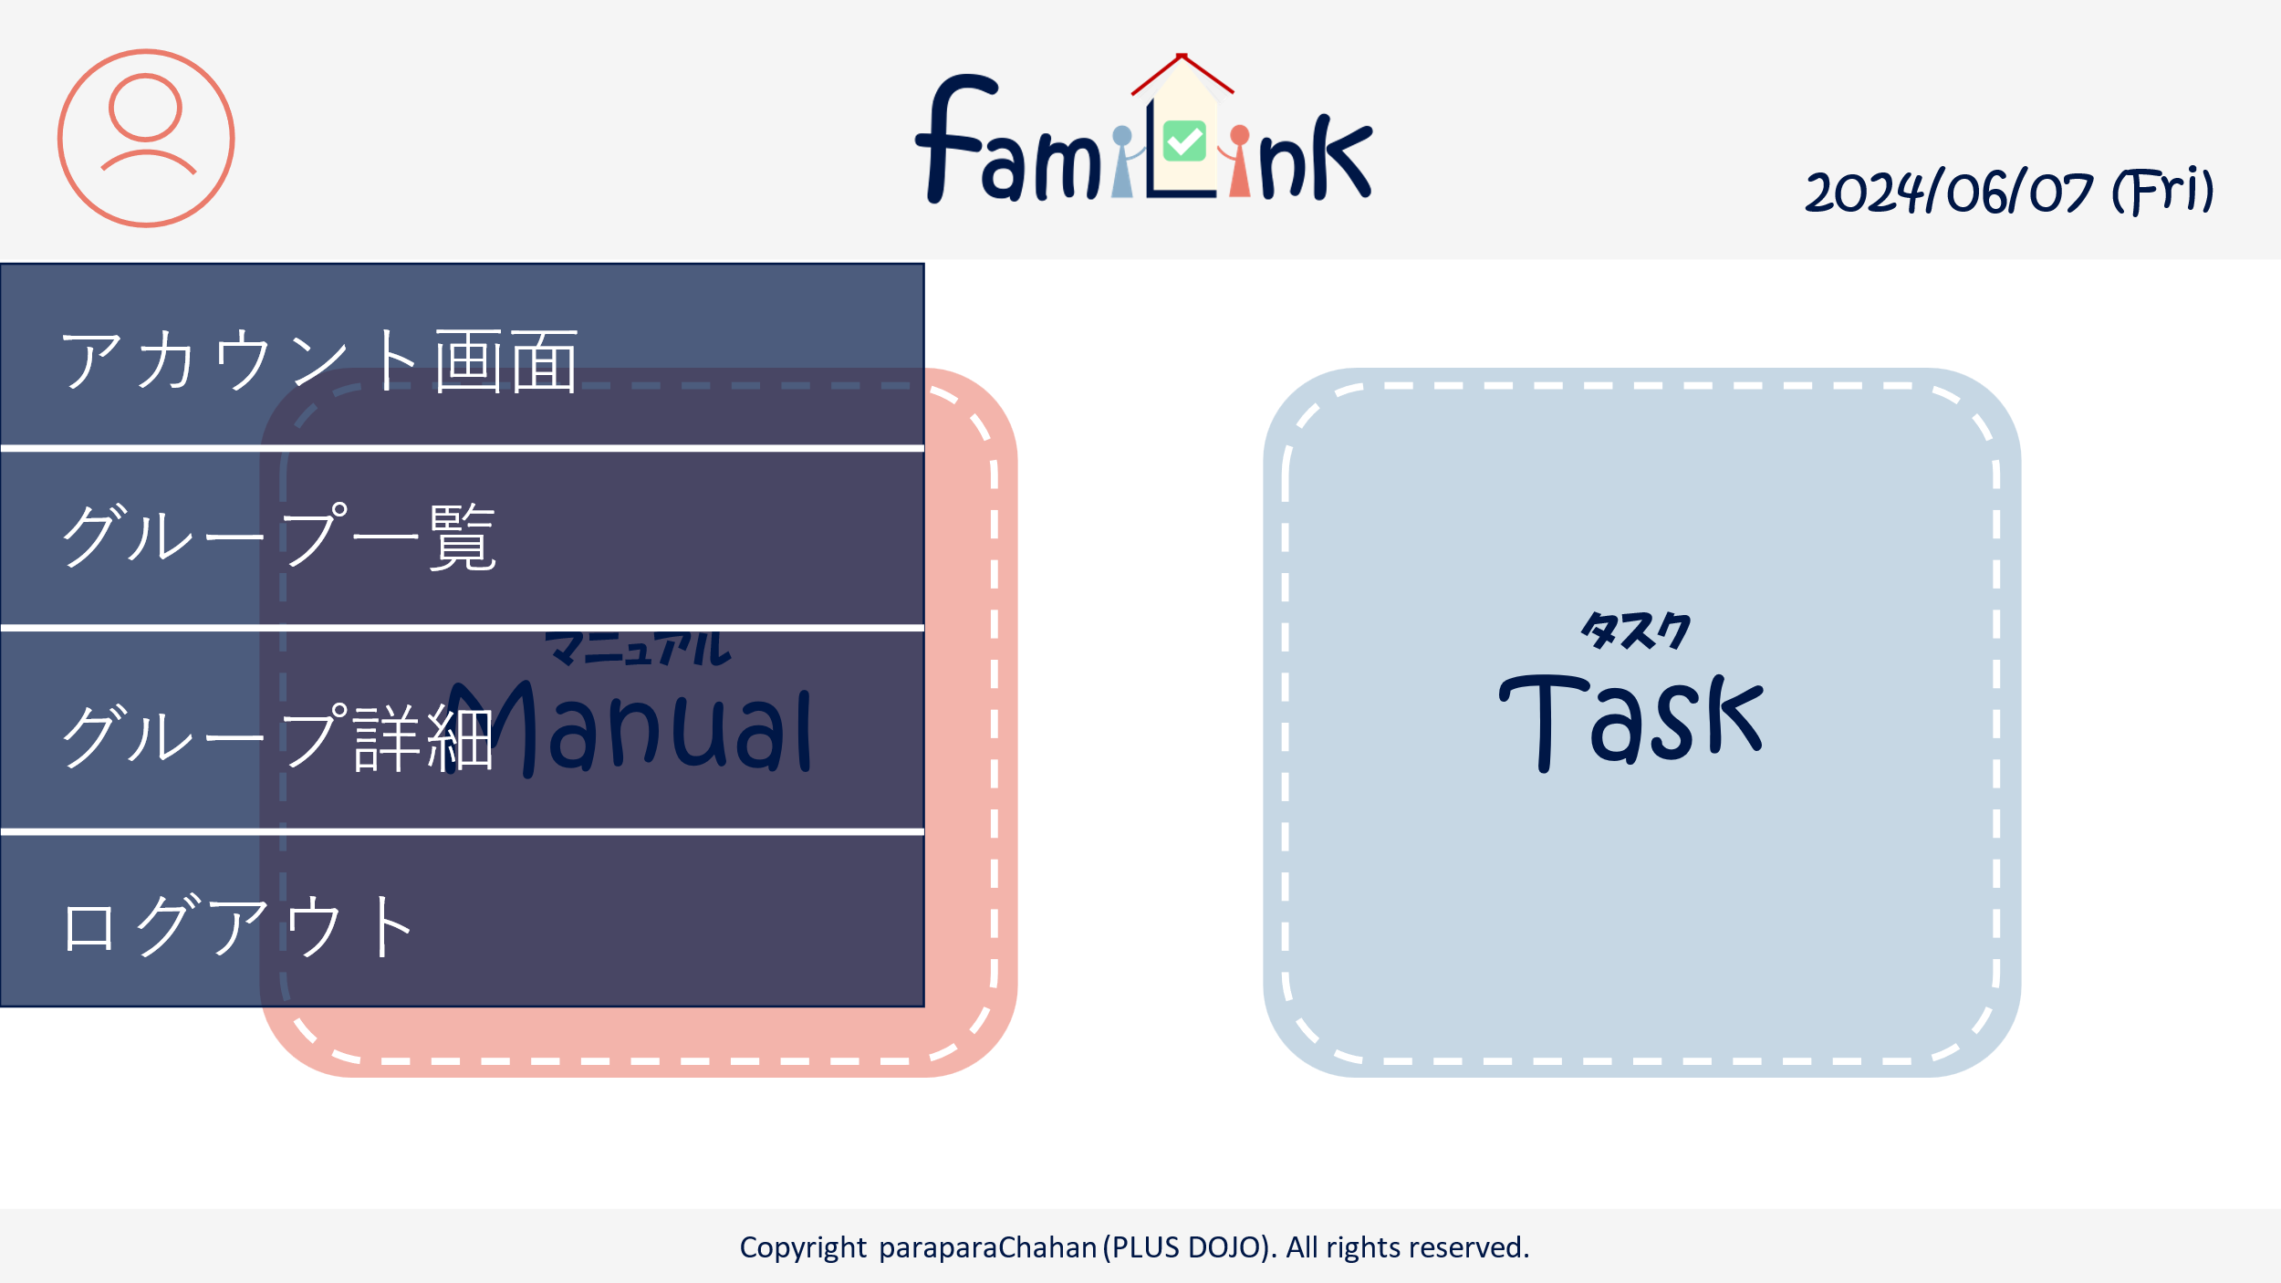
 | 画面設計
3

4-1

1
2

4-2

4-3

4-4

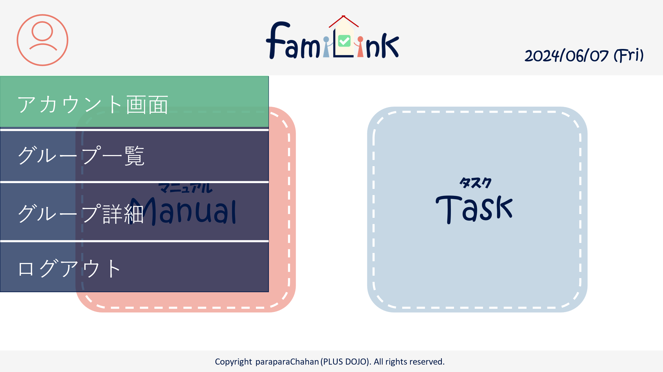
カーソルを乗せたとき
 | 機能設計
 |  | 1.ページロード
 |  |  | home画面jspを用意する。

 |  | 2.マニュアルボタンクリック
 |  |  | マニュアルservletにgetする。

 |  | 3.タスクボタンクリック
 |  |  | タスクservleにgetする。

 |  | 4.アカウントボタンクリック
 |  |  | クリックすると、アカウント情報変更・グループ一覧・グループ詳細情報・ログアウトの選択肢が表示される。
 |  |  | アカウント情報変更をクリックするとアカウントservletにgetする。
 |  |  | グループ一覧をクリックするとアカウントservletにgetする。
 |  |  | グループ詳細をクリックするとアカウントservletにgetする。
 |  |  | ログアウトをクリックすると、確認アラートが表示されはいを押すとログアウトする。

 |  | 5.ロゴクリック
 |  |  | クリックするとホームservletにgetする。

 | 項目定義書

 | No |  | 物理名 | 論理名 |  | 画面型 | データ型(Java) | min | max | DBテーブル | DBカラム | 備考
 |  | 1 | manuel | マニュアルボタン |  | button
 |  | 2 | task | タスクボタン |  | button
 |  | 3 | logo | ロゴボタン |  | button
 |  | 4 | acount | アカウントボタン |  | button
 |  | 4.1 | acount_info | アカウント情報 |  | button
 |  | 4.2 | group_list | グループ一覧 |  | button
 |  | 4.3 | group_info | グループ詳細情報 |  | button
 |  | 4.4 | logout | ログアウト |  | button

